2026-02-04
規制番号 名称 |  |  |  |  | 07-0152 |  | 福山市民病院入口 |  |  |  | (UD-RTR) |  | 運 用 開始日時 |  | 2026-02-04 |  |  |  | 製造番号 |  | K0000005
 |  |  |  |  |  |  |  |  |  |  |  |  |  |  |  |  |  |  | 製造年月 |  | 2025-12-01
管制番号 名称 |  |  |  |  | 70152 |  | 福山市民病院入口 |  |  |  | 1012号「版6」 |  |  |  | 5:33:00 |  |  | ～
 |  |  |  |  |  |  |  |  |  |  |  |  |  |  |  |  |  |  | メーカー |  | 日本信号 |  |  | Int№： | 1698
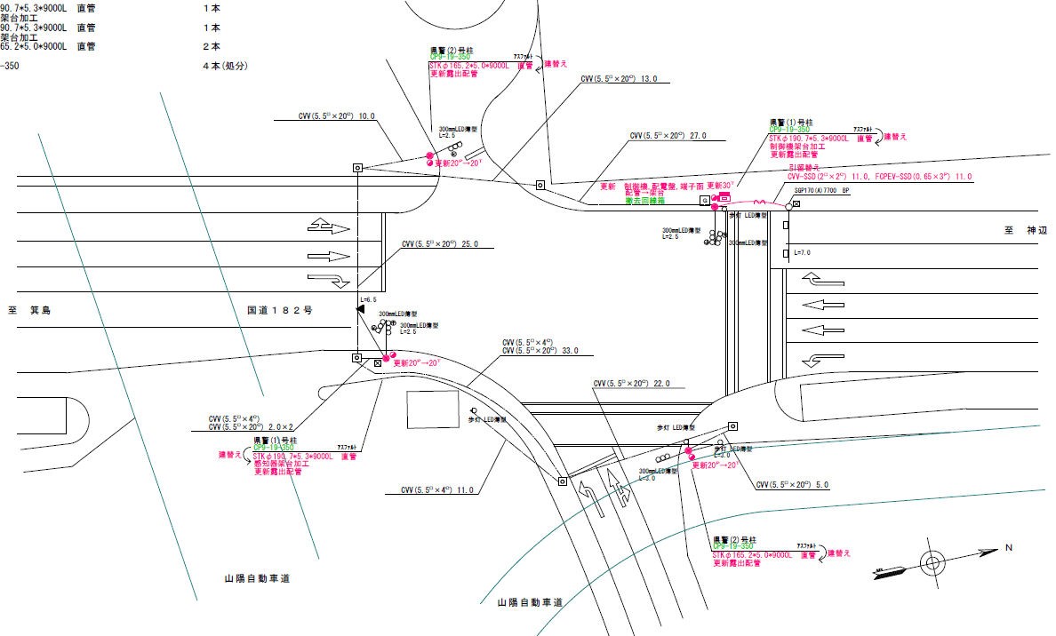

40.7
48.6

ステータス機能
S3:閃光
 |  |  |  |  |  |  |  |  |  |  |  |  |  |  |  |  |  |  |  |  |  |  |  | 50 | 13.888888889 | 48.6 | 3.5
 |  |  |  |  |  |  |  |  |  |  |  |  |  |  |  |  |  |  |  |  |  |  |  | 40 | 11.111111111 | 40.7 | 3.7
ステップ番号 |  |  |  | 1 | 2 | 3 | 4 | 5 | 6 | 7 | 8 | 9 | 10 | 11 | 12 | 13 | 14 | 15 | 16 | 17 | 18 | 19 | 20
ステップ名称 |  |  |  | 1PG | 1PW | 1 G | 1 Y | 1 R | 2 A | 2 Y | 2 R | 3A | 3 Y | 3 R | 4PG | 4PW | 4 G | 4 Y | 4 R
流 動 図
歩灯2
19.7m
2A
3A
1A
21.6m
歩灯2
EC6680S+34001001
EC6680S-26330
PD1220A V4.03
１Ｐ |  | [ 1P ]
１ |  | [ 1V ]
２ |  | [ 2V ]
２Ｐ |  | [ 2P ]
３ |  | [ 3V ]
１右矢 |  | [ 1A ]
２右矢 |  | [ 2A ]
３左矢 |  | [ 3A ]

ＰＵ |  |  |  | 109 |  |  |  |  | 109 |  |  | 109 |  |  | 109
ＰＬ | ( | 80秒 | ) | 20 | 7 | 2 | 3 | 3 | 5 | 2 | 3 | 5 | 2 | 3 | 8 | 8 | 2 | 3 | 4 |  |  |  |  | 150 | 129
保安秒時 | ( | 150秒 | ) | 83 | 7 | 2 | 3 | 3 | 7 | 2 | 3 | 6 | 2 | 3 | 12 | 8 | 2 | 3 | 4 |  |  |  |  | 150 | 129
最長時間（秒） |  |  |  | 110 | 110 | 110 | 10 | 110 | 110 | 10 | 10 | 110 | 10 | 10 | 110 | 110 | 110 | 10 | 10
最短時間（秒） |  |  |  | 6 | 0.95 | 0.95 | 0.95 | 0.95 | 0.95 | 0.95 | 0.95 | 0.95 | 0.95 | 0.95 | 6 | 0.95 | 0.95 | 0.95 | 0.95
ＡＢ連動出力

430152
規制番号 名称 |  |  |  |  | 7-0152 |  | 福山市民病院入口 |  |  |  |  |  | 運 用 |  | 2004-02-25 |  |  |  | 製造番号 |  | 3M1142
管制番号 名称 |  |  |  |  | 070152 |  | 福山市民病院入口 |  |  |  | U-UD（ルータ） |  | 開始日時 |  | 16:30:00 |  |  | ～ | 製造年月 |  | 2004.1

ステータス機能
S3:閃光

ステップ番号 |  |  |  | 1 | 2 | 3 | 4 | 5 | 6 | 7 | 8 | 9 | 10 | 11 | 12 | 13 | 14 | 15 | 16 | 17 | 18 | 19 | 20
ステップ名称 |  |  |  | 1PG | 1PW | 1 G | 1 Y | 1 R | 2 A | 2 Y | 2 R | 3A | 3 Y | 3 R | 4PG | 4PW | 4 G | 4 Y | 4 R
流 動 図
歩灯２
21.7m
１Ａ
２Ａ
３Ａ
22.5m
歩灯２
１Ｐ |  | [ 1P ]
１ |  | [ 1V ]
２ |  | [ 2V ]
２Ｐ |  | [ 2P ]
３ |  | [ 3V ]
１Ａ |  | [ 1A ]
２Ａ |  | [ 2A ]
３Ａ |  | [ 3A ]

保安秒時 | ( | 150秒 | ) | 79 | 7 | 2 | 3 | 3 | 8 | 2 | 3 | 8 | 2 | 3 | 13 | 8 | 2 | 3 | 4
最長時間（秒） |  |  |  | 110 | 110 | 110 | 10 | 110 | 110 | 10 | 10 | 110 | 10 | 10 | 110 | 110 | 110 | 10 | 10
最短時間（秒） |  |  |  | 6 | 0.95 | 0.95 | 0.95 | 0.95 | 0.95 | 0.95 | 0.95 | 0.95 | 0.95 | 0.95 | 6 | 0.95 | 0.95 | 0.95 | 0.95
ＡＢ連動出力 |  |  |  | A | B | B | B | B | B | B | B | B | B | B | B | A | A | A | A

